Отчет о дефектах
 |  | Отчет о дефектах (Bug report)

№ / ID | Краткое изложение дефекта / Summary | Описание / Descriprion | Шаги для воспроизведения/ Steps to reproduce | № тестового сценария / Test Case Id | Важность / Severity | Приоритет / Priority | Статус / Status | Примечания и приложения
Bug#1 | В окне "About ListBoxer" номер версии программы указан через запятую. | В окне "About ListBoxer" номер версии программы указан через запятую. Ожидаемый результат/Actual result: 1.89 Фактический результат / Expected result: 1,89 Пункт требований №/Requirement ID: абз.1 описания ListBoxer Воспроизведено на /Reproduced on: Win 7 Воспроизводимость/Reproducibility: always Путь обхода / Workaround: нет For more details see attachment(follow the link): | 1. Строка Меню / Help / About ListBoxer | Ch4.2 | trivial |  | New | 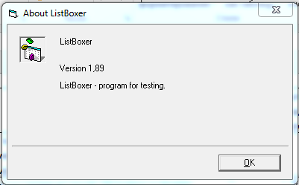
Bug#2 | В основном окне ListBoxer в пункте строчного меню вместо буквы i указана буква j. | В основном окне ListBoxer в пункте строчного меню вместо буквы i указана буква j. Ожидаемый результат/Actual result: Edit Фактический результат / Expected result: Edjt Пункт требований №/Requirement ID: абз.9 описания ListBoxer Воспроизведено на /Reproduced on: Win 7 Воспроизводимость/Reproducibility: always Путь обхода / Workaround: нет For more details see attachment(follow the link): | 1. Строка Меню / | По результатам дымового тестирования. | Minor |  | New | 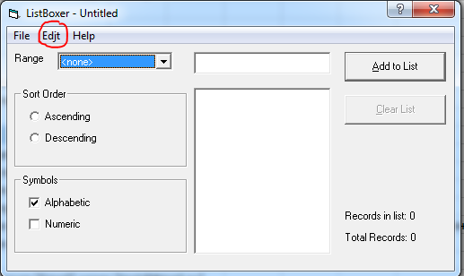
Bug#3 | В окне "Описание к программе ListBoxer " предложение начинается со строчной буквы вместо заглавной. | В окне Описание к программе ListBoxer в 3 абзаце предложения "в смешанном режиме доступны все фильтры двух предыдущих режимов" начинается со строчной буквы вместо заглавной. Ожидаемый результат/Actual result: В Фактический результат / Expected result: в Пункт требований №/Requirement ID: Воспроизведено на /Reproduced on: Win 7 Воспроизводимость/Reproducibility: always Путь обхода / Workaround: нет For more details see attachment(follow the link): | 1. Строка Меню / Help / About ListBoxer | Ch4.1 | trivial |  | New | 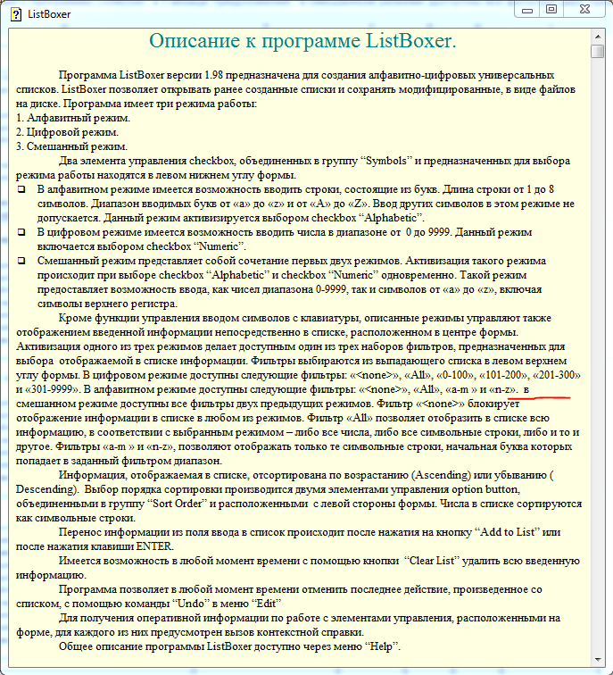
Bug#4 | В основном окне ListBoxer контекстная справка при нажатии на поле ввода записей отображается справка о выпадающем списке фильтра. | В основном окне ListBoxer при вызове контекстной справки с использованием кнопки "?" при нажатии на поле ввода записей отображается справка о выпадающем списке фильтра. Ожидаемый результат/Actual result: справка о поле ввода записей Фактический результат / Expected result: справка о выпадающем списке фильтра Пункт требований №/Requirement ID: абз.8 описания ListBoxer Воспроизведено на /Reproduced on: Win 7 Воспроизводимость/Reproducibility: always Путь обхода / Workaround: нет For more details see attachment(follow the link): | 1.Основное окно ListBoxer / кнопка "?" 2.Нажать на поле ввода записей | Ch5 | Minor |  | New | 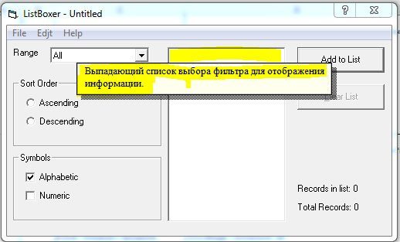
Bug#5 | В основном окне ListBoxer контекстная справка при нажатии на элемент управления option button "Descending" не отображается справка о режиме сортировки записей по убыванию. | В основном окне ListBoxer при вызове контекстной справки с использованием кнопки "?" при нажатии на элемент управления option button "Descending" в группе “Sort Order” не отображается справка о режиме сортировки записей по убыванию. Ожидаемый результат/Actual result: отображается справка о режиме сортировки по убыванию Фактический результат / Expected result: справка о режиме сортировки по убыванию не отображается Пункт требований №/Requirement ID: абз.8 описания ListBoxer Воспроизведено на /Reproduced on: Win 7 Воспроизводимость/Reproducibility: always Путь обхода / Workaround: нет For more details see attachment(follow the link): | 1.Основное окно ListBoxer / кнопка "?" 2.Нажать option button "Descending" в группе “Sort Order” | Ch5 | Minor |  | New | 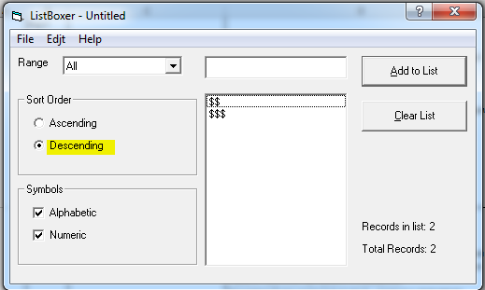
Bug#6 | В основном окне ListBoxer в разделе строчного меню Edit неактивна функция Copy. | В основном окне ListBoxer в разделе строчного меню Edit не активна функция Copy во всех режимах программы. Ожидаемый результат/Actual result: Пункт меню Copy можно активировать в режиме выделения символов в поле ввода данных. Фактический результат / Expected result: Пункт меню Copy неактивен в режиме выделения символов в поле ввода данных. Пункт требований №/Requirement ID: стандартное средство копирования данных Воспроизведено на /Reproduced on: Win 7 Воспроизводимость/Reproducibility: always Путь обхода / Workaround: нет For more details see attachment(follow the link): | 1. Строка Меню / Edit / Copy | Ch3.3 | Minor |  | New
Bug#7 | В основном окне ListBoxer в разделе строчного меню Edit неактивна функция Cut. | В основном окне ListBoxer в разделе строчного меню Edit не активна функция Cut во всех режимах программы. Ожидаемый результат/Actual result: Пункт меню Cut можно активировать в режиме выделения символов в поле ввода данных. Фактический результат / Expected result: Пункт меню Cut не активен в режиме выделения символов в поле ввода данных. Пункт требований №/Requirement ID: стандартное средство перемещения данных Воспроизведено на /Reproduced on: Win 7 Воспроизводимость/Reproducibility: always Путь обхода / Workaround: нет For more details see attachment(follow the link): | 1. Строка Меню / Edit / Cut | Ch3.2 | Minor |  | New
Bug#8 | В основном окне ListBoxer в разделе строчного меню Edit неактивна функция Paste. | В основном окне ListBoxer в разделе строчного меню Edit не активна функция Paste во всех режимах программы. Ожидаемый результат/Actual result: Пункт меню Paste активен в случае присутствия в буфере обмена символов для вставки в поле ввода данных. Фактический результат / Expected result: Пункт меню Paste не активен в случае присутствия в буфере обмена символов для вставки в поле ввода данных. Пункт требований №/Requirement ID: стандартное средство копирования данных Воспроизведено на /Reproduced on: Win 7 Воспроизводимость/Reproducibility: always Путь обхода / Workaround: нет For more details see attachment(follow the link): | 1. Строка Меню / Edit / Paste | Ch3.3 | Minor |  | New
Bug#9 | При открытии списка из файла первая запись в списке исчезает | При открытии списка из файла <name>.lbx первая запись в списке исчезает, если при этом не выполнялось загрузок из файлов с момента запуска программы или нажатия кнопки "Clear List" до выполнения тестового сценария. Ожидаемый результат/Actual result: Загрузка списка. Фактический результат / Expected result: Загрузка списка без первой записи. Пункт требований №/Requirement ID: абз.1 описания ListBoxer Воспроизведено на /Reproduced on: Win 7 Воспроизводимость/Reproducibility: always Путь обхода / Workaround: нет For more details see attachment(follow the link): | 1. Запустить ListBoxer . 2. Меню / File / Open. 3. Выбрать файл с существующим списком. 4. Нажать кнопку "Открыть". | Ch1.2 | Major |  | New
Bug#10 | При открытии списка из файла первая запись в списке теряет своё значение (становится пустой). | При открытии списка из файла <name>.lbx первая запись в списке превращается в пустую запись в случае выполнения с момента запуска программы до выполнения тестового сценария операций загрузки списков из файлов. Ожидаемый результат/Actual result: Загрузка списка. Фактический результат / Expected result: Загрузка списка с пустой первой записи. Пункт требований №/Requirement ID: абз.1 описания ListBoxer Воспроизведено на /Reproduced on: Win 7 Воспроизводимость/Reproducibility: always Путь обхода / Workaround: нет For more details see attachment(follow the link): | 1. Запустить ListBoxer . 2. Меню / File / Open. 3. Выбрать файл с существующим списком. 4. Нажать кнопку "Открыть". 5. Повторить пункты 2,3 и 4. | Ch1.2 | Major |  | New
Bug#11 | При открытии списка из файла в заголовке основного окна ListBoxer отображается статус списка Untitled. | При открытии списка из файла <name>.lbx в заголовке основного окна ListBoxer отображается статус списка Untitled вместо <name> (имя загруженного списка). Ожидаемый результат/Actual result: в заголовке основного окна ListBoxer отображается название загруженного списка. Фактический результат / Expected result: в заголовке основного окна ListBoxer отображается статус документа Untitled. Пункт требований №/Requirement ID: стандартный сценарий для UI программы под ОС Windows/ Воспроизведено на /Reproduced on: Win 7 Воспроизводимость/Reproducibility: always Путь обхода / Workaround: нет For more details see attachment(follow the link): | 1. Запустить ListBoxer . 2. Меню / File / Open. 3. Выбрать файл с существующим списком. 4. Нажать кнопку "Открыть". | Ch1.2 | Major |  | New
Bug#12 | В выпадающем списке фильтров присутствует пустая строка. | В выпадающем списке фильтров Range присутствует пустая строка. На функционал фильтрования влияния не оказвает. Ожидаемый результат/Actual result: В выпадающем списке фильтров Range присутствуют строки: 1.В цифровом режиме - «<none>», «All», «0-100», «101-200», «201-300» и «301-9999»; В алфавитном режиме - «<none>», «All», «a-m » и «n-z»; в смешанном режиме доступны все фильтры двух предыдущих режимов. Фактический результат / Expected result: В выпадающем списке фильтров Range присутствует пустая строка. Пункт требований №/Requirement ID: абз.3 описания ListBoxer Воспроизведено на /Reproduced on: Win 7 Воспроизводимость/Reproducibility: always Путь обхода / Workaround: нет For more details see attachment(follow the link): | 1. Запустить ListBoxer . 2.Выбрать списке фильтров Range | По результатам дымового тестирования. | Minor |  | New
Bug#13 | Значения параметров "Total records" и "Records in list" при количестве записей более 15 не учитывает приподсчёте запись №16. | При вводе либо загрузке данных списков из файла параметр списка Total records не учитывает приподсчёте запись №16, что приводит к занижению на единицу значений параметров "Total records" и "Records in list" при количестве записей более 15. Ожидаемый результат/Actual result: параметры "Total records"=20 и "Records in list"=20 в соответствии с количеством записей в списке. Фактический результат / Expected result: параметры "Total records"=19 и "Records in list"=19, что не соответствует количеству записей в списке. Пункт требований №/Requirement ID: Воспроизведено на /Reproduced on: Win 7 Воспроизводимость/Reproducibility: always Путь обхода / Workaround: нет For more details see attachment(follow the link): | 1. Запустить ListBoxer . 2.Установить курсор в поле ввода данных. 3.Ввести тестовые данные в соответствии с таблицей №2. | TC3 | Major |  | New | 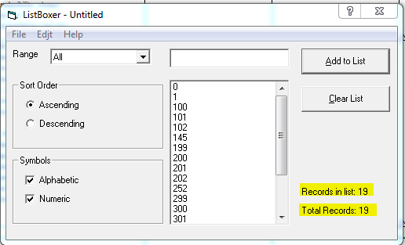
Bug#14 | При вводе пустой строки создаётся запись в списке. | При вводе записей через интерфейс (форму) ListBoxer в режиме “Alphabetic” тестовых данных не соответствующим требованиям, установленным в "Описание к программе ListBoxer", а именно вводится пустая строка, происходит создание записи в списке. Ожидаемый результат/Actual result: Ввод невозможен/заблокирован. Запись не создана. Фактический результат / Expected result: Ввод выполнен и не заблокирован. Запись создана. Пункт требований №/Requirement ID: абз.2 описания ListBoxer Воспроизведено на /Reproduced on: Win 7 Воспроизводимость/Reproducibility: always Путь обхода / Workaround: нет For more details see attachment(follow the link): | 1. Запустить ListBoxer . 2.Установить курсор в поле ввода данных. 3.Ввести тестовые данные в соответствии со строкой 1 таблицы №4 Тестовых данных. | TC5 | Minor |  | New | 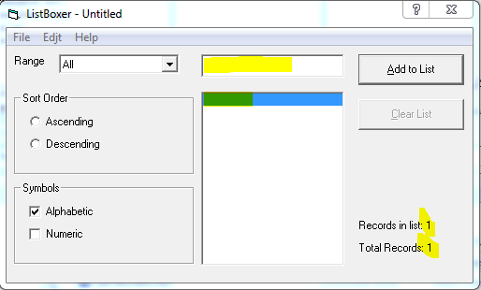
Bug#15 | При вводе символа "$" создаётся запись в списке. | При вводе записей через интерфейс (форму) ListBoxer в режиме “Alphabetic” тестовых данных не соответствующим требованиям, установленным в "Описание к программе ListBoxer", а именно вводится символы "$", происходит создание записи в списке. Ожидаемый результат/Actual result: Ввод невозможен/заблокирован. Запись не создана. Фактический результат / Expected result: Ввод выполнен и не заблокирован. Запись создана. Пункт требований №/Requirement ID: абз.2 описания ListBoxer Воспроизведено на /Reproduced on: Win 7 Воспроизводимость/Reproducibility: always Путь обхода / Workaround: нет For more details see attachment(follow the link): | 1. Запустить ListBoxer . 2.Установить курсор в поле ввода данных. 3.Ввести тестовые данные в соответствии со строкой 5 таблицы №4 Тестовых данных. | TC5 | Minor |  | New | 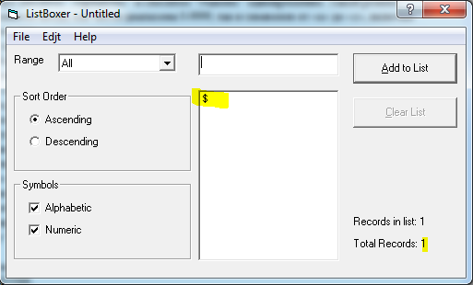
Bug#16 | При вводе пустой строки создаётся запись в списке. | При вводе записей через интерфейс (форму) ListBoxer в режиме “Numeric” тестовых данных не соответствующим требованиям, установленным в "Описание к программе ListBoxer", а именно вводится пустая строка, происходит создание записи в списке. Ожидаемый результат/Actual result: Ввод невозможен/заблокирован. Запись не создана. Фактический результат / Expected result: Ввод выполнен и не заблокирован. Запись создана. Пункт требований №/Requirement ID: абз.2 описания ListBoxer Воспроизведено на /Reproduced on: Win 7 Воспроизводимость/Reproducibility: always Путь обхода / Workaround: нет For more details see attachment(follow the link): | 1. Запустить ListBoxer . 2.Установить курсор в поле ввода данных. 3.Ввести тестовые данные в соответствии со строкой 3 таблицы №5 Тестовых данных. | TC6 | Minor |  | New | 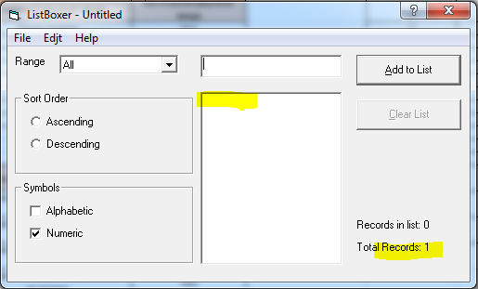
Bug#17 | При вводе числа "10000" создаётся запись в списке. | При вводе записей через интерфейс (форму) ListBoxer в режиме “Numeric” тестовых данных не соответствующим требованиям, установленным в "Описание к программе ListBoxer", а именно вводится число "10000", происходит создание записи в списке. Ожидаемый результат/Actual result: Ввод невозможен/заблокирован. Запись не создана. Фактический результат / Expected result: Ввод выполнен и не заблокирован. Запись создана. Пункт требований №/Requirement ID: абз.2 описания ListBoxer Воспроизведено на /Reproduced on: Win 7 Воспроизводимость/Reproducibility: always Путь обхода / Workaround: нет For more details see attachment(follow the link): | 1. Запустить ListBoxer . 2.Установить курсор в поле ввода данных. 3.Ввести тестовые данные в соответствии со строкой 4 таблицы №5 Тестовых данных. | TC6 | Minor |  | New | 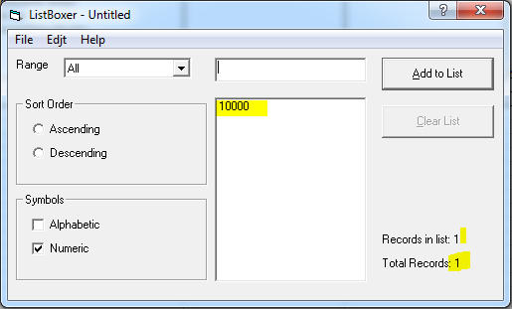
Bug#18 | При вводе пустой строки создаётся запись в списке. | При вводе записей через интерфейс (форму) ListBoxer в смешанном режиме (сочетание режимов “Alphabetic” и “Numeric”) тестовых данных не соответствующим требованиям, установленным в "Описание к программе ListBoxer", а именно вводится пустая строка, происходит создание записи в списке. Ожидаемый результат/Actual result: Ввод невозможен/заблокирован. Запись не создана. Фактический результат / Expected result: Ввод выполнен и не заблокирован. Запись создана. Пункт требований №/Requirement ID: абз.2 описания ListBoxer Воспроизведено на /Reproduced on: Win 7 Воспроизводимость/Reproducibility: always Путь обхода / Workaround: нет For more details see attachment(follow the link): | 1. Запустить ListBoxer . 2.Установить курсор в поле ввода данных. 3.Ввести тестовые данные в соответствии со строкой 1 таблицы №6 Тестовых данных. | TC7 | Minor |  | New | 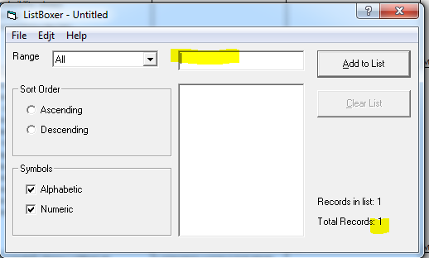
Bug#19 | При вводе символа "$" создаётся запись в списке. | При вводе записей через интерфейс (форму) ListBoxer в смешанном режиме (сочетание режимов “Alphabetic” и “Numeric”) тестовых данных не соответствующим требованиям, установленным в "Описание к программе ListBoxer", а именно вводится символы "$", происходит создание записи в списке. Ожидаемый результат/Actual result: Ввод невозможен/заблокирован. Запись не создана. Фактический результат / Expected result: Ввод выполнен и не заблокирован. Запись создана. Пункт требований №/Requirement ID: абз.2 описания ListBoxer Воспроизведено на /Reproduced on: Win 7 Воспроизводимость/Reproducibility: always Путь обхода / Workaround: нет For more details see attachment(follow the link): | 1. Запустить ListBoxer . 2.Установить курсор в поле ввода данных. 3.Ввести тестовые данные в соответствии со строкой 2 таблицы №6 Тестовых данных. | TC7 | Minor |  | New | 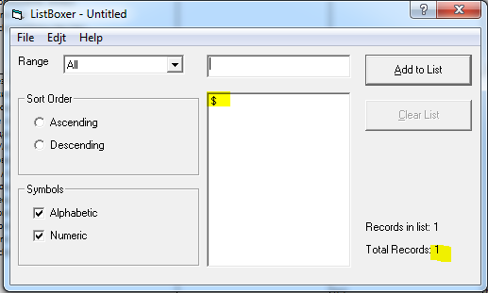
Bug#20 | При просмотре списка записей с использованием фильтров Range в режиме “Alphabetic” отображаются записи, содержащие одновременно буквы и цифры. | При просмотре списка записей с использованием фильтров Range в режиме “Alphabetic” отображаются записи, содержащие одновременно буквы и цифры. Ожидаемый результат/Actual result: отображаются записи содержащие только буквы от «a» до «z» и от «A» до «Z». Фактический результат / Expected result: отображаются записи содержащие буквы от «a» до «z» и от «A» до «Z» и цифры. Пункт требований №/Requirement ID: абз.3 описания ListBoxer Воспроизведено на /Reproduced on: Win 7 Воспроизводимость/Reproducibility: always Путь обхода / Workaround: нет For more details see attachment(follow the link): | 1. Запустить ListBoxer . 2.Установить курсор в поле ввода данных. 3.Ввести записи в количестве 34 шт. Значения записей присвоены в соответствии с Таблицвми №№1,2 и 3, либо загрузить готовый список из файла. 4. Порядок сортировки списка не установлен. 5. Установить Фильтр Range и элементы управления сheckbox, в группе “Symbols” в режим в соответствии со строками 4, 7, 8 Таблицы №7. | TC8 | Major |  | New | 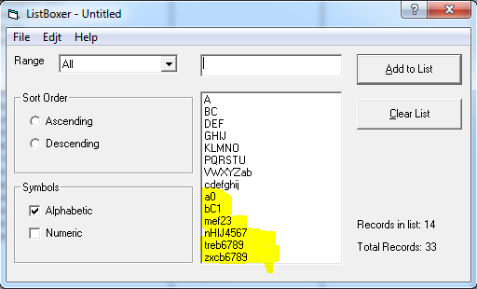
Bug#21 | При просмотре списка записей с использованием сортировки по убыванию (Descending) две наименьшие записи отображаются не на своих местах. | При просмотре списка записей с использованием сортировки по убыванию во всех режимах работы ListBoxer запись, имеющая наименьшие значение отображаются на втором снизу месте вместо последнего. Ожидаемый результат/Actual result: записи отображаются в поряжке убывания значений сверху вниз. Фактический результат / Expected result: записи отображаются в поряжке убывания значений сверху вниз за исключением двух записей с наименьшими значениями. Эти записи поменяны местами. Пункт требований №/Requirement ID: абз.4 описания ListBoxer Воспроизведено на /Reproduced on: Win 7 Воспроизводимость/Reproducibility: always Путь обхода / Workaround: нет For more details see attachment(follow the link): | 1. Запустить ListBoxer . 2.Установить курсор в поле ввода данных. 3.Ввести записи в количестве 34 шт. Значения записей присвоены в соответствии с Таблицвми №№1,2 и 3, либо загрузить готовый список из файла. 4. Установить порядок сортировки списка "по убыванию (Descending)". 5. Установить Фильтр Range и элементы управления сheckbox, в группе “Symbols” в режим в соответствии со строками с 16 по 30 Таблицы №8. | TC8 | Major |  | New | 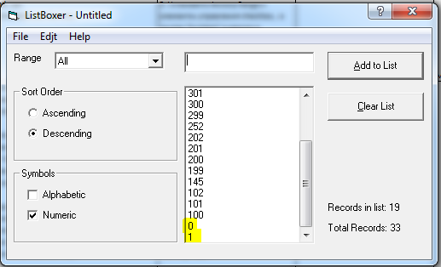
Bug#22 | При просмотре списка записей с использованием сортировки при выключенных фильтре Range и указателе режима работы отображаются записи. | При включении сортировки (любой) при выключенных фильтре Range и отключенных указателях режима работы в области просмотра списка записей отображаются записи. Тип записей соответствует последнему включенному режиму работы ListBoxer. Ожидаемый результат/Actual result: записи не отображаются. Фактический результат / Expected result: записи отображаются в соответствии с последним включенным режимом работы ListBoxer. Пункт требований №/Requirement ID: абз.3 описания ListBoxer Воспроизведено на /Reproduced on: Win 7 Воспроизводимость/Reproducibility: always Путь обхода / Workaround: нет For more details see attachment(follow the link): | 1. Запустить ListBoxer . 2. Загрузить из сохраненного ранее файла записи в соответствии с Таблицвми №№1,2 и 3. 3. Установить указатели режима работы в смешанный режим (сочетание режимов “Alphabetic” и “Numeric”). 4.Установить порядок сортировки списка по возрастанию (Ascending). | TC9 | trivial |  | New | 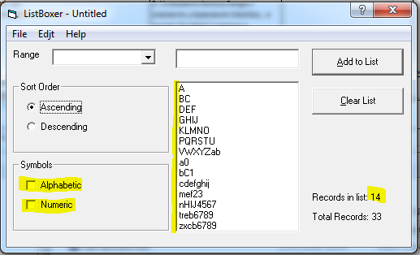
Bug#23 | В выпадающем списке фильтров указан диапазон 300-9999. | В выпадающем списке фильтров Range присутствует строка с диапазоном 300-9999. При этом фильтрация производится по диапазону 301-9999. Отображение диапазона не верно. На функционал фильтрования влияния не оказвает. Ожидаемый результат/Actual result: В выпадающем списке фильтров Range присутствуют строки: 1.В цифровом режиме - «<none>», «All», «0-100», «101-200», «201-300» и «301-9999». Фактический результат / Expected result: В цифровом и смешанном режиме работы программы в выпадающем списке фильтров Range присутствует строка «300-9999». Пункт требований №/Requirement ID: абз.3 описания ListBoxer Воспроизведено на /Reproduced on: Win 7 Воспроизводимость/Reproducibility: always Путь обхода / Workaround: нет For more details see attachment(follow the link): | 1. Запустить ListBoxer . 2. Установить указатели режима работы в смешанный режим (сочетание режимов “Alphabetic” и “Numeric”). 3. Выбрать список фильтров Range | TC8 | Minor |  | New | 